상품제안서
히말라야 핑크소금 250g x 2봉+그라인더 선물세트 4호 | 상품코드: F32931

 |  |  |  |  |  |  | 02-412-0044 | www.easy1.co.kr
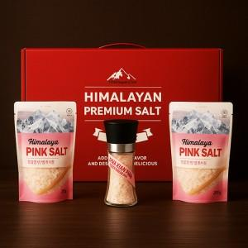

【상세/제작정보】 | ◎ 택배 - 입수량 10개 5,000원

【인쇄/포장옵션】 | 스티커 / 시판박스

【공급단가】 | 수량 | 50~ | 100~ | 300~ | 500~ | 1,000~
*VAT별도 | 단가 | 9,520원 | 9,180원 | 8,840원 | 8,500원 | 8,160원

【상품 URL】 | https://www.easy1.co.kr:443/src/goods_detail.php?gdno=32931

